.NET前言
1. 包的下载

 | 包的下载

 |  | 1. .net包的搜索网站

 |  |  | https://www.nuget.org/

 |  |  | 1. 先看Dependencies看看是否满足版本要求

 |  |  | 2. 看看used by，是否有项目引用过，判断包是否稳定

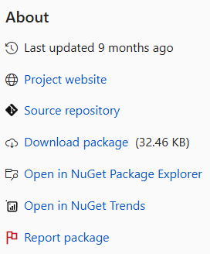

 |  |  | 也可以点击about，点进去github

 |  | 2. 通过命令行安装包

 |  |  | 卸载： Uninstall

 |  |  | 更新: Updata-package xxx

